Visio 데이터 시각화 도우미
부서간 업무 흐름도 - 데이터 시각화 도우미
데이터로부터 프로세스 다이어그램을 만드는 간편한 3단계입니다.


 | 1 | 프로세스 데이터 추가 이 Excel 서식 파일을 사용하여 '프로세스 맵'이라는 시트에 프로세스 데이터를 추가합니다.

 | 2 | Visio로 내보내기 ‘프로세스 맵’ 시트에 있는 [표]를 선택하면 [표 도구 디자인] 탭이 나타납니다. [내보내기] 옵션을 클릭하고 ‘Visio 다이어그램으로 표 내보내기’를 클릭하여 Visio에서 다이어그램을 만드세요.

 | 3 | 다이어그램 가져오기 Visio는 셰이프와 연결선을 만들어 주고, 자동으로 레이아웃을 설정해 줍니다.

프로세스 맵의 이해 >

 |  | 참고: 이 기능은 O365용 Visio Pro에서만 사용할 수 있습니다. Visio Pro를 설치하지 않은 경우 ‘Visio 다이어그램으로 표 내보내기’ 옵션을 사용할 수 없습니다.

프로세스 맵의 이해
부서간 업무 흐름도 - 데이터 시각화 도우미
이 시트는 프로세스 맵의 데이터 열의 의미를 이해하는 데 도움이 됩니다.

프로세스 단계 ID
이 열의 값은 프로세스 단계를 고유하게 식별해야 합니다. 예: 1,2,3… 또는 P100,P200,P300… 필수 필드입니다.

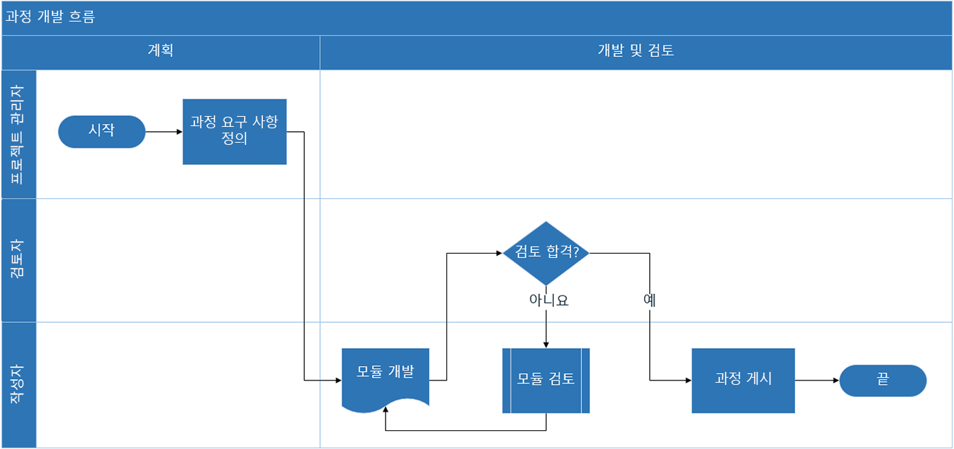
프로세스 단계 설명
이 열에는 프로세스 단계에 대한 간략한 설명을 추가합니다. 설명은 Visio에서 프로세스 단계의 셰이프 텍스트로 표시됩니다.

다음 단계 ID
이 열에는 다음 단계의 '프로세스 단계 ID'를 추가합니다. 참고: 복수의 다음 단계가 있는 프로세스 단계가 있으면 쉼표로 분리된 값(예: "2,3" 또는 "P200,P300")으로 표기해야 합니다.

연결선 레이블
이 열에는 프로세스 단계의 나가는 연결선에 사용될 연결선 텍스트를 추가합니다. 참고: 프로세스에서 복수의 다음 단계에 사용할 레이블은 쉼표로 분리된 값(예: "예,아니요")을 나가는 단계와 같은 순서로 표기해야 합니다.

셰이프 유형
이 열에는 셰이프 유형의 키워드를 추가합니다. 이 열에는 Visio에서 사용할 수 있는 모든 순서도 셰이프가 포함됩니다. 권장 사항: 드롭다운 목록에서 선택 가능한 값에서 셰이프 유형 값을 선택하세요.

시작하기 >
기능
이 열에는 각 프로세스 단계가 소속된 기능 또는 스윔 레인을 추가합니다.

단계
이 열에는 각 프로세스 단계가 소속된 단계를 추가합니다.

메타 데이터/메트릭 데이터
나머지 열은 프로세스 단계에 사용할 메트릭 데이터/메타 데이터입니다. 열은 필요한 만큼 추가할 수 있습니다.

Visio Pro 평가판
체험하기
이 기능을 사용해 보시겠어요?
지금 Visio Pro for Office 365 평가판을 다운로드하세요.

